Instrucciones de Llenado
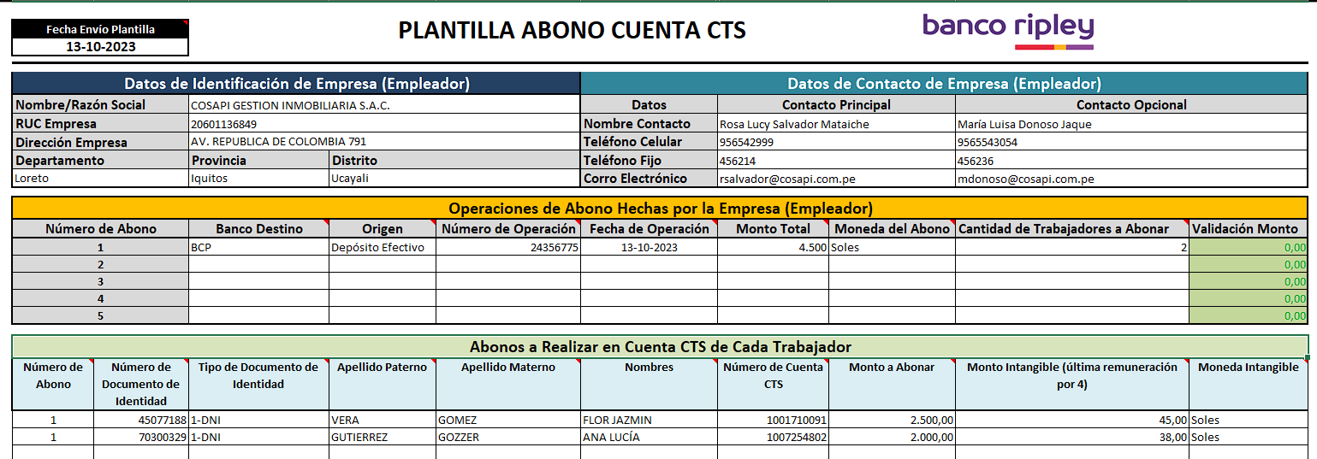
28
26
27
2
3
4
5
6
7
8
9
10
11
12
13
14
15
16
17
18
19
20
21
22
23
24
25
1

29

N° | Campo | Instrucción de Llenado
1 | Fecha Envío Plantilla | Se debe ingresar la fecha en la que se está enviando la "Plantilla Abono Cuenta CTS", por lo tanto debe ser la actual. Se debe ingresar en formato dd/mm/aaaa. Ejemplo: 11-10-2023.
2 | Nombre/Razón Social | Se debe ingresar el nombre o razón social de la Empresa (Empleador)
3 | RUC Empresa | Se debe ingresar el RUC de la Empresa (Empleador)
4 | Dirección Empresa | Se debe ingresar la dirección de la Empresa (Empleador)
5 | Departamento | Se debe ingresar el Deprtamento en el cual se encuentra localizada la Empresa (Empleador)
6 | Provincia | Se debe ingresar la Provincia en la cual se encuentra localizada la Empresa (Empleador)
7 | Distrito | Se debe ingresar el Distrito en el cual se encuentra localizada la Empresa (Empleador)
8 | Nombre Contacto | Se debe ingresar el nombre completo del Contacto Principal de la la Empresa (Empleador). En caso que exista un Contacto Opcional, tambien se llena la celda "Nombre Contacto" pero de la columna "Contacto Opcional".
9 | Teléfono Celular | Se debe ingresar el "Teléfono Celular" del Contacto Principal de la la Empresa (Empleador). En caso que exista un Contacto Opcional, tambien se llena la celda "Teléfono Celular" pero de la columna "Contacto Opcional".
10 | Teléfono Fijo | Se debe ingresar el "Teléfono Fijo" del Contacto Principal de la la Empresa (Empleador). En caso que exista un Contacto Opcional, tambien se llena la celda "Teléfono Fijo" pero de la columna "Contacto Opcional".
11 | Correo Electrónico | Se debe ingresar el "Correo Electrónico" del Contacto Principal de la la Empresa (Empleador). En caso que exista un Contacto Opcional, tambien se llena la celda "Correo Electrónico" pero de la columna "Contacto Opcional".
12 | Banco Destino | Se debe ingresar el nombre del Banco en el cual la Empresa (Empleador) realizó el abono.
13 | Origen | Se debe seleccionar la forma en la que la la Empresa (Empleador) realizó el abono.
14 | Número de Operación | Se debe ingresar el número de que aparece en el comprobante que entrega el banco como resultado del abono realizado por la Empresa (Empleador). IMPORTANTE: 1) En cada archivo "Plantilla Abono Cuenta CTS" se puede informar entre 1 y 5 operaciones de abonos. 2) Cuando la Empresa (Empleador" desea reportar sólo 1 abono, en la sección "Operaciones de Abono Hechas por la Empresa (Empleador)" debe completar los campos 12 al 18, del "Número de Movimiento" 1. 3) Cuando la Empresa (Empleador" desea reportar 2 abonos, en la sección "Operaciones de Abono Hechas por la Empresa (Empleador)" debe completar los campos 12 al 18, del "Número de Movimiento" 1 y 2. 4) Cuando la Empresa (Empleador" desea reportar 2 abonos, en la sección "Operaciones de Abono Hechas por la Empresa (Empleador)" debe completar los campos 12 al 18, del "Número de Movimiento" 1, 2 y 3. Y así sucesivamente.
15 | Fecha de Operación | Se debe ingresar la fecha en la que la la Empresa (Empleador) realizó el abono. Debe ser en formato dd/mmm/ aaaa. Esta fecha no puede ser mayor a la fecha actual (Fecha Envío Plantilla).
16 | Monto Total | Se debe ingresar el monto abonado por la Empresa (Empleador). Este monto es por cada operación, es decir, que por cada una, debe ir el monto que aparece en el comprobante entregado por el Banco como resultado del abono realizado por la Empresa (Empleador). IMPORTANTE: En ningún momento se deben sumar los montos de los distintos abonos e ingresar ese totalizado como "Monto Total". Recordar que cada operación de abono, tiene sus propios datos como "Movimiento".
17 | Moneda del Abono | Se debe seleccionar la moneda en la cual la Empresa (Empleador) realizó el abono en el banco.
18 | Cantidad de Trabajadores a Abonar | Se debe indicar la cantidad de trabajadores en los que el monto abonado debe ser distribuido. Recordar siempre que cada abono, tiene un número único de operación y corresponde a un solo movimiento.
19 | Número de Abono | Se debe ingresar el "Número de Movimiento" al cual corresponde el "Número de Operación" que se desglosará y detallará en las siguientes columnas de información. La cantidad de filas (registros) con el mismo "Número de Movimiento" debe ser la misma que el número indicado en el campo "Cantidad de Trabajadores a Abonar". Ejemplo (considerando la imagen): Se tiene el "Número de Operación" 24356775. Para esta operación, el campo "Cantidad de Trabajadores a Abonar" indica 2. Y esta operación está nominada como "Número de Movimiento" 1. Por lo tanto, en la sección "Abonos a Realizar en Cuenta CTS de Cada Trabajador" se deben registrar dos filas en las que la columna "Número de Movimiento" debe llevar el valor 1. Los datos del resto de columnas de la misma sección, ya son propios de cada trabajador.
20 | Número de Documento de Identidad | Se debe ingresar el número de documento de identidad completo, incluyendo los ceros a la izquierda. Debe tener mínimo 8 dígitos y máximo 11
21 | Tipo de Documento de Identidad | Se debe seleccionar el tipo de documento de identificación: 1-DNI 2-CARNET DE EXTRANJERIA
22 | Apellido Paterno | Se debe ingresar sólo el Apellido Paterno del trabajador
23 | Apellido Materno | Se debe ingresar sólo el Apellido Materno del trabajador
24 | Nombres | Se debe ingresar todos los nombres del trabajador
25 | Número de Cuenta CTS | Se debe ingresar el número de cuenta CTS del trabajador.
26 | Monto a Abonar | Se debe ingresar el monto que se debe abonar en la Cuenta CTS de cada trabajador. Se puede ingresar hasta 2 decimales.
27 | Monto Intangible (última remuneración por 4) | Se debe ingresar la suma de las 4 ultimas remuneraciones. Se puede ingresar hasta 2 decimales.
28 | Moneda Intangible | Se debe seleccionar la moneda en la que se encuentra el intangible
29 | Validación Monto | Columna que da visibilidad al cuadre de montos entre "Monto Total" y "Monto a Abonar" vinculado al "Número de Abono" - 0 y verde es cuadre correcto.

